9.1-9.4
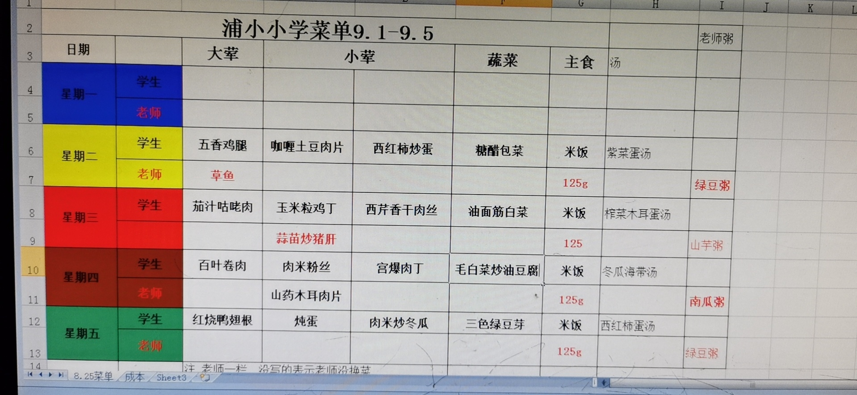
2020.9.1-9.4丽华二小学生菜单
 | 大荤 | 小荤 |  | 素菜 | 汤
星期一
星期二 | 五香鸡腿 | 鱼香肉丝 | 西红柿炒蛋 | 木耳毛菜 | 紫菜蛋汤
星期三 | 咕咾肉 | 西芹香干肉丝 | 肉糜豆腐 | 白菜油面筋 | 榨菜木耳蛋汤
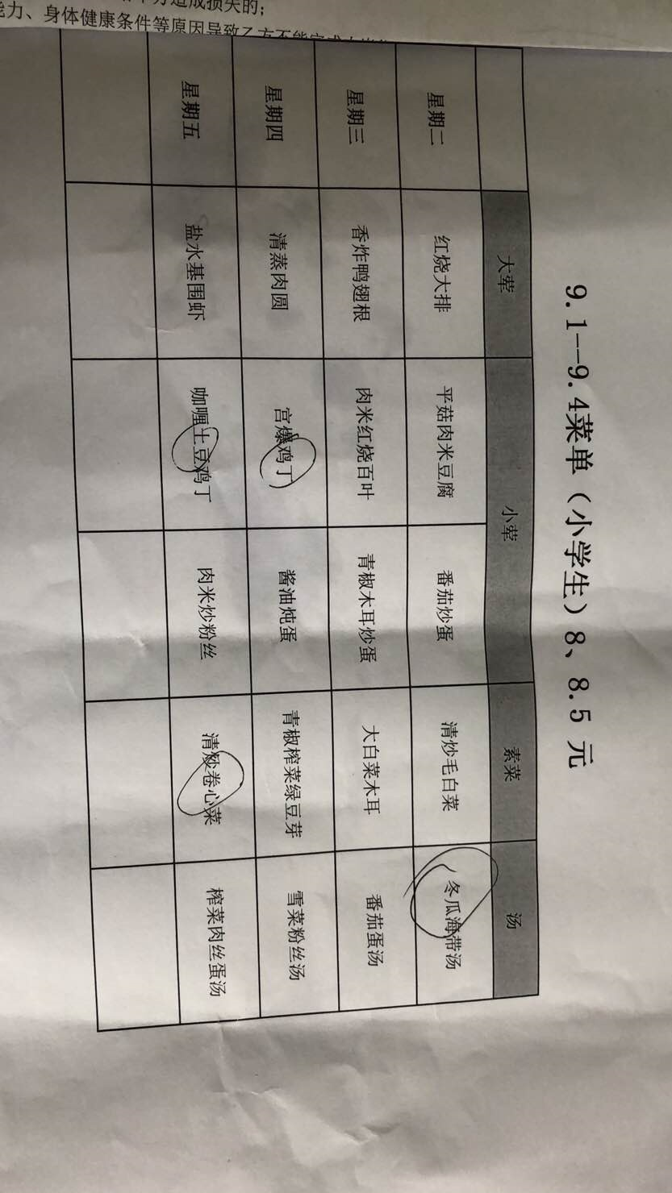
星期四 | 红烧肉圆 | 炖蛋 | 宫爆鸡丁 | 青椒绿豆芽 | 鸭血粉丝汤
星期五 | 红烧鸭翅根 | 肉米冬瓜 | 青椒百叶肉丝 | 糖醋包菜 | 西红柿蛋汤

9.7-9.11
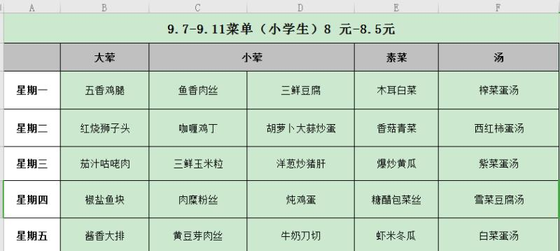
2020.9.7-9.11丽华二小学生菜单
 | 大荤 | 小荤 |  | 素菜 | 汤
星期一 | 萝卜煨肉 | 炖蛋 | 黄瓜炒培根 | 糖醋包菜 | 冬瓜海带汤
星期二 | 清蒸鱼块 | 咖喱鸡丁 | 肉糜豆腐 | 香菇青菜 | 紫菜蛋汤
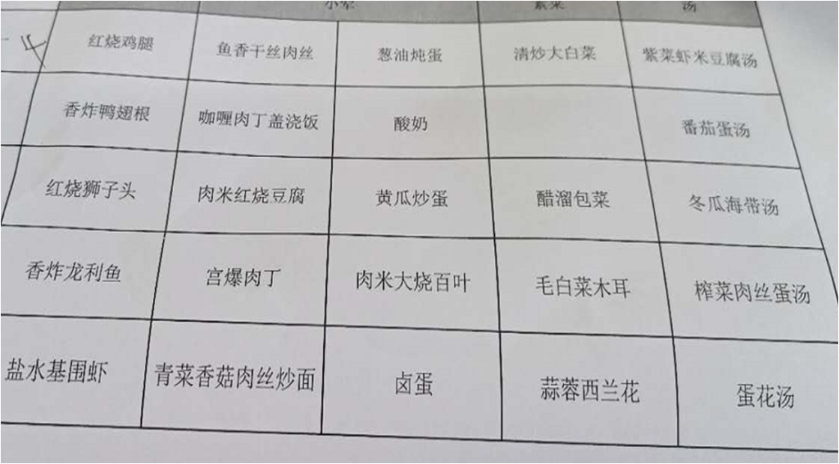
星期三 | 土豆鸡块 | 胡萝卜炒蛋 | 回锅肉片 | 炒空菜 | 鸭血粉丝汤
星期四 | 黑椒鸭胸 | 肉糜粉丝 | 杏鲍菇炒蛋 | 木耳毛菜 | 西红柿蛋汤
星期五 | 扬州炒饭 | 上校鸡块 | 鱼香肉丝 | 青椒绿豆芽 | 豆腐汤

